Операторы
ТО линии резки стекла Intermac Genius 61CT RED инв.№ для операторов

№ п.п. | Последовательность действий | Периодичность | Фото | Приспособления, инструменты
1 | Подготовка рабочего места. Очистить мягкую поверхность стола во избежании нанесения царапин на стекло | Каждую смену | 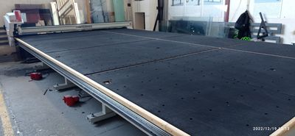 | Хоз. Инвентарь, пылесос
2 | Продуть сжатым воздухом диск для снятия покрытия, фильтр для сбора остатков стеклянной пыли | Каждую смену | 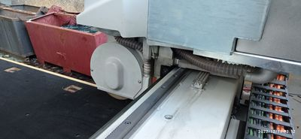 | Сжатый воздух
3 | Проверка уровня смазывающей жидкости в колбах и проверка смазки ролика | 1 раз в неделю | 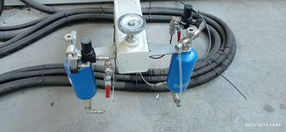 | Визуально
4 | Удалите пыль и старую смазку с направляющих головы | 1 раз в неделю | 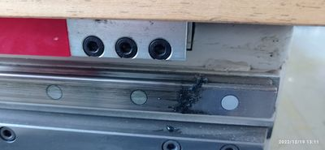 | Скребок, ветошь
5 | Очистите осколки стекла, другой мусор и пыль из-под стеклянного стола и подъемного стола. Уборка требует подъема стола | 1 раз в неделю | 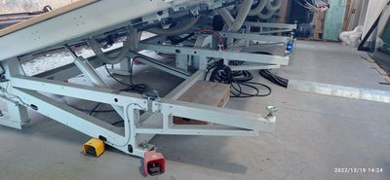 | Хоз. Инвентарь

Механики
ТО линии резки стекла Intermac Genius 61CT RED инв.№ для механиков

№ п.п. | Последовательность действий | Периодичность | Фото | Приспособления, инструменты
1 | Проверьте покрытие стола на наличие повреждений и износ. | 1 раз в месяц |  | Визуально
2 | Продуйте фильтры сжатым воздухом в электрошкафах или замените их новыми. | 1 раз в месяц | 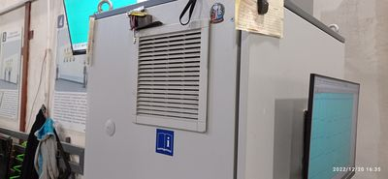 | Сжатый воздух, либо пылесос
3 | Очистите отверстия воздушной подушки (вентилятор должен быть включен) | 1 раз в месяц |  | Вручную
4 | Удалите осколки стекла и пыль с проводки. | 1 раз в месяц | 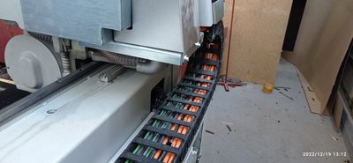 | Хоз. Инвентарь
5 | Смазка реек. | 1 раз в месяц | 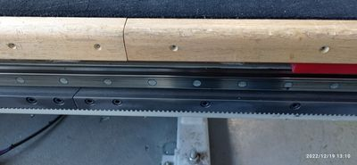 | Molykote D321R СУХАЯ Антифрикционная смазка
6 | Проверить масло в гидросистеме и при необходимости долить. | 1 раз в 6 месяцев | 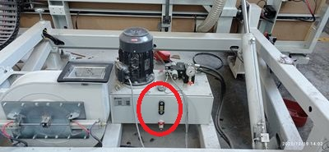 | Визуально
7 | Чистка, либо замена фильтра воздуха. | 1 раз в 6 месяцев | 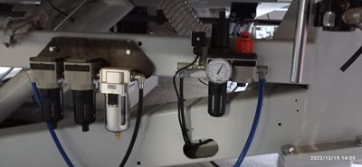 | Растворитель Уайт-спирит
8 | Смазка шарниров, цилиндров и центров опрокидывания | 1 раз в год | 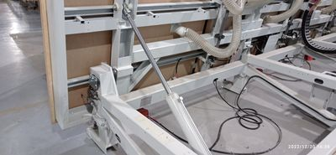 | Смазка EP 0
9 | Замена масла в гидродинамической системе. | 1 раз в два года | 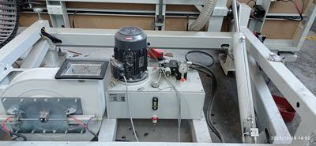 | Масло MOBIL DTE 25
10 | Смажьте все детали через точки смазки. | 1 раз в год | 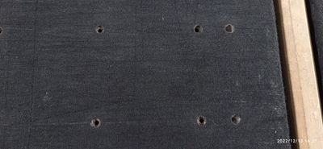 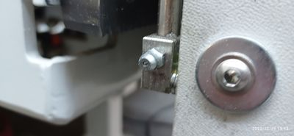 | Смазка EP 0
11 | Проверьте все шланги сжатого воздуха и гофрированные шланги для вентиляторов воздушной подушки. | 1 раз в год | 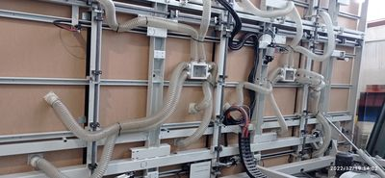 | Визуально

